ИНФО
ОБЩАЯ ИНФОРМАЦИЯ ПО УБОРКЕ ЗЕРНОВЫХ КУЛЬТУР СЕЗОН 2026 г.

 | Валовый сбор | Площадь уборки | Урожайность, ц/га
2020 г. | 15,809 т | 3068 га | 51.5 ц/га
2021 г. | 18,722 т | 2960 га | 63.3 ц/га
2022 г. | 22,621 т | 3111 га | 72.7 ц/га
2023 г. | 16,385 т | 3029 га | 54.1 ц/га
2024 г. | 18,615 т | 2882 га | 64.6 ц/га
2025 г. | 18,819 т | 4163 га | 45.2 ц/га
2026 г. | 23,362 т | 3798 га | 61.5 ц/га
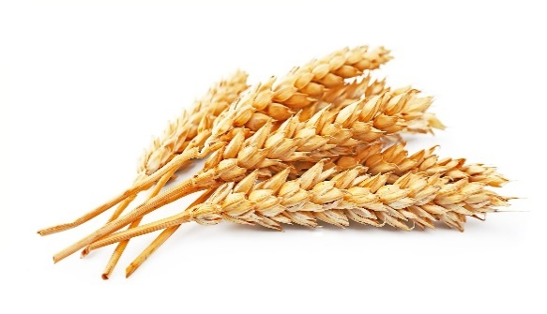
ОЗИМАЯ ПШЕНИЦА

23 362 т
План:
Факт:
24 307 т
96,1%
Выполнение:
Начало уборки:
Окончание уборки:
01.07.2026

19.07.2026

ОЗИМЫЙ РАПС
970 т
План:
Факт:
954 т
101,7%
Выполнение:
Начало уборки:
Окончание уборки:
10.07.2026
19.07.2026
 | Валовый сбор | Площадь уборки | Урожайность, ц/га
2020 г.
2021 г.
2022 г.
2023 г.
2024 г.
2025 г.
2026 г. | 970 т | 251 га | 38.6 ц/га

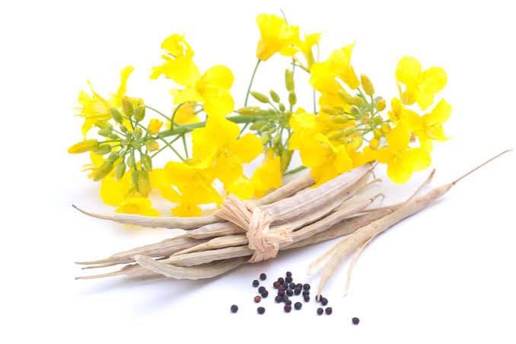

ГОРОХ НА ЗЕРНО
150 т
План:
Факт:
т
0,0%
Выполнение:
Начало уборки:
Окончание уборки:
25.06.2026
 | Валовый сбор | Площадь уборки | Урожайность, ц/га
2020 г.
2021 г. | 369 т | 151 га | 24.4 ц/га
2022 г. | 181 т | 191 га | 09.5 ц/га
2023 г.
2024 г.
2025 г. | 764 т | 384 га | 19.9 ц/га
2026 г. | 150 т | 90 га | 16.7 ц/га

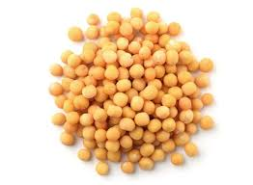


т
План:
Факт:
2 639 т
0,0%
Выполнение:
Начало уборки:
Окончание уборки:
ПОДСОЛНЕЧНИК ТОВАРНЫЙ
 | Валовый сбор | Площадь уборки | Урожайность, ц/га
2020 г.
2021 г. | 2,653 т | 798 га | 33 ц/га
2022 г. | 2,416 т | 904 га | 27 ц/га
2023 г. | 2,783 т | 956 га | 29 ц/га
2024 г. | 1,773 т | 1063 га | 17 ц/га
2025 г. | 298 т | 410 га | 07 ц/га
2026 г. | т | 00 га | 00 ц/га

 | Валовый сбор | Площадь уборки | Урожайность, ц/га
2020 г.
2021 г.
2022 г.
2023 г.
2024 г.
2025 г. | 146 т | 358 га | 04 ц/га
2026 г. | т | 00 га | 00 ц/га
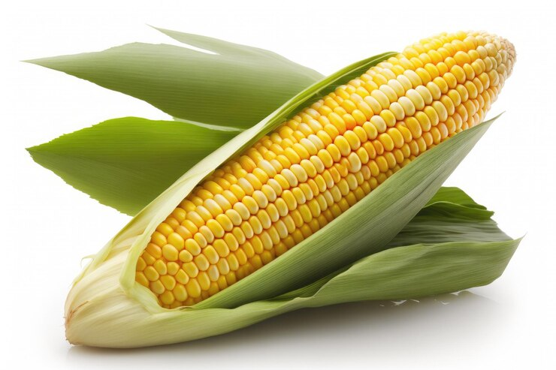
КУКУРУЗА НА ЗЕРНО
 | Валовый сбор | Площадь уборки | Урожайность, ц/га
2020 г. | 244 т | 111 га | 22 ц/га
2021 г. | 2,004 т | 242 га | 83 ц/га
2022 г. | 627 т | 119 га | 53 ц/га
2023 г. | 5,394 т | 900 га | 60 ц/га
2024 г. | 727 т | 655 га | 11 ц/га
2025 г. | 394 т | 66 га | 60 ц/га
2026 г. | т | 00 га | 00 ц/га

т
План:
Факт:
1 541 т
0,0%
Выполнение:
Начало уборки:
Окончание уборки:

богара + полив

